사무실유
견 적 서

 |  |  |  | NO -
바디텍메드 |  | 귀하
전화 : | 010-5366-9320
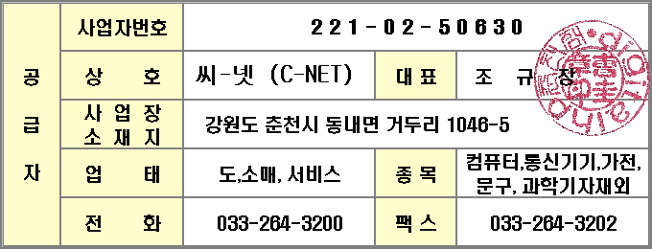
팩스 : | hck0078@hanmail.net
담당 : | 함철균
강원 춘천시 거두단지1길 43 B동2층 사무실
아래와 같이 견적합니다.

견 적 합 계 : | ₩99,000
견 적 일 자 : | 2015-04-30
결 재 조 건 :

품 명 | 규 격 | 수 량 | 단 가 | 금 액 | 세 액 | 합 계 액
 |  |  |  | - | - | -
하드디스크 | SSD 128GB | 1 | 90,000 | 90,000 | 9,000 | 99,000
 |  |  |  | - | - | -
 |  |  |  | - | - | -
 |  |  |  | - | - | -
 |  |  |  | - | - | -
 |  |  |  | - | - | -
 |  |  |  | - | - | -
 |  |  |  | - | - | -
 |  |  |  | - | - | -
 |  |  |  | - | - | -
 |  |  |  | - | - | -
 |  |  |  | - | - | -
 |  |  |  | - | - | -
 |  |  |  | - | - | -
 |  |  |  | - | - | -
 |  |  |  | - | - | -
 |  |  |  | - | - | -
 |  |  |  | - | - | -
 |  |  |  | - | - | -
 |  |  |  | - | - | -
 |  |  |  | - | - | -
 |  |  |  | - | -
 |  |  |  | - | - | -
 |  |  |  | - | - | -
 |  |  |  | - | - | -
 |  |  |  | - | - | -
* 결제계좌 : 신한 719-04-210714 HP춘천점 |  |  | 합 계 | 90,000 | 9,000 | 99,000
* 견적담당 : 오세응 (010-2804-1600)
* REMARK

